Features
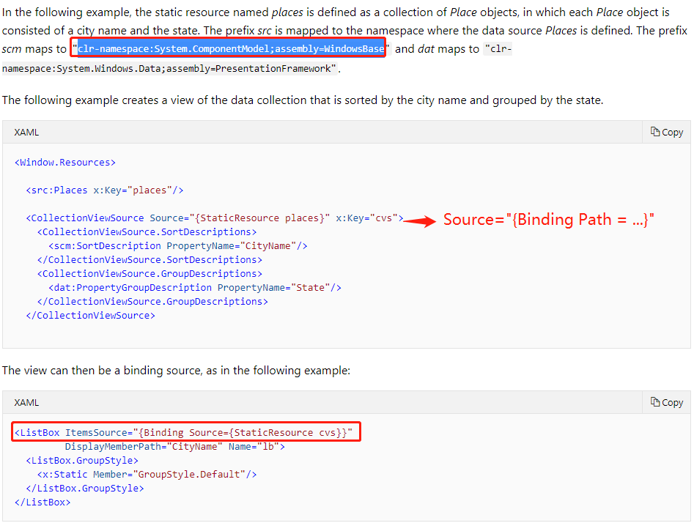
ID | Name | Status
1 | Deployment | FIXED
2 | Abandon | FIXED
3 | DashBoard | FIXED |  |  | Show achievement，完成了多少个Program,收集了多少笔Raw Data
4 | Records | FIXED
5 | Delete operation | FIXED
6 | New Things on the top | FIXED | https://docs.microsoft.com/en-us/dotnet/framework/wpf/data/how-to-sort-and-group-data-using-a-view-in-xaml
7 | Navigation | FIXED
8 | RawData import | FIXED
9 | RawData display | FIXED
10 | Estimated Time | Open
11 | Subprogram split | FIXED
12 | Populate Historic Data | FIXED |  | 历史操作还没实现

